Work_report
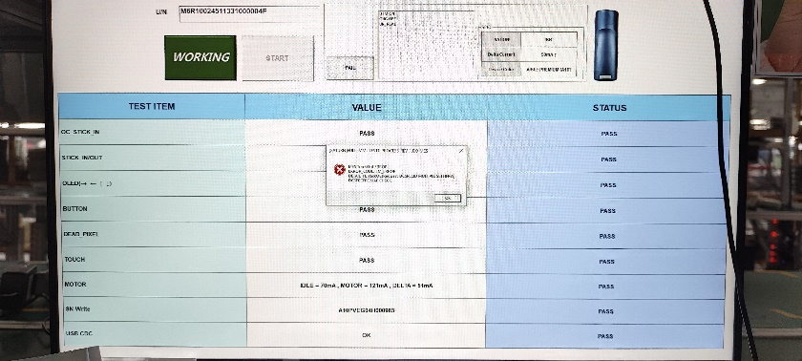
시간 | 성명 | 업무
27/6 | Cường | -Code api danh sách đấu giá, api load ảnh, chi tiết sản phẩm đấu giá, tải về excel

